Domain
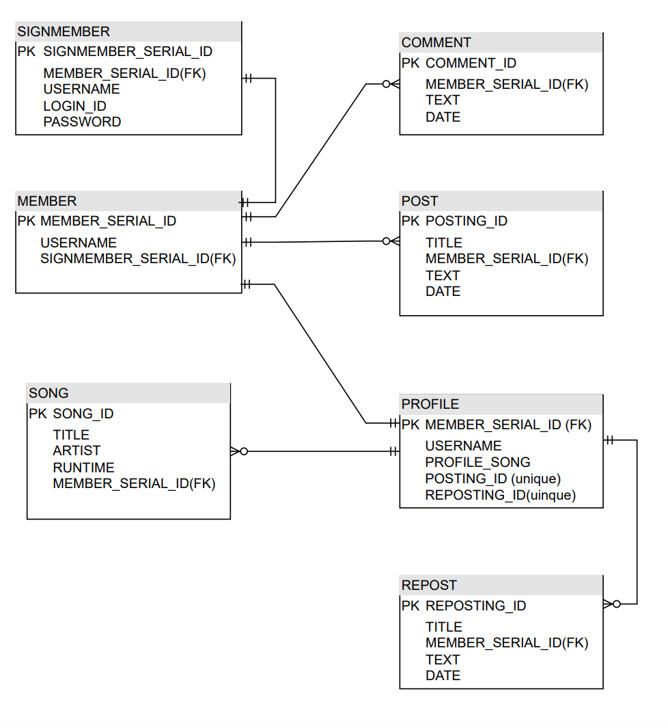
 |  |  | DB Diagram
 |  | Entity 분석
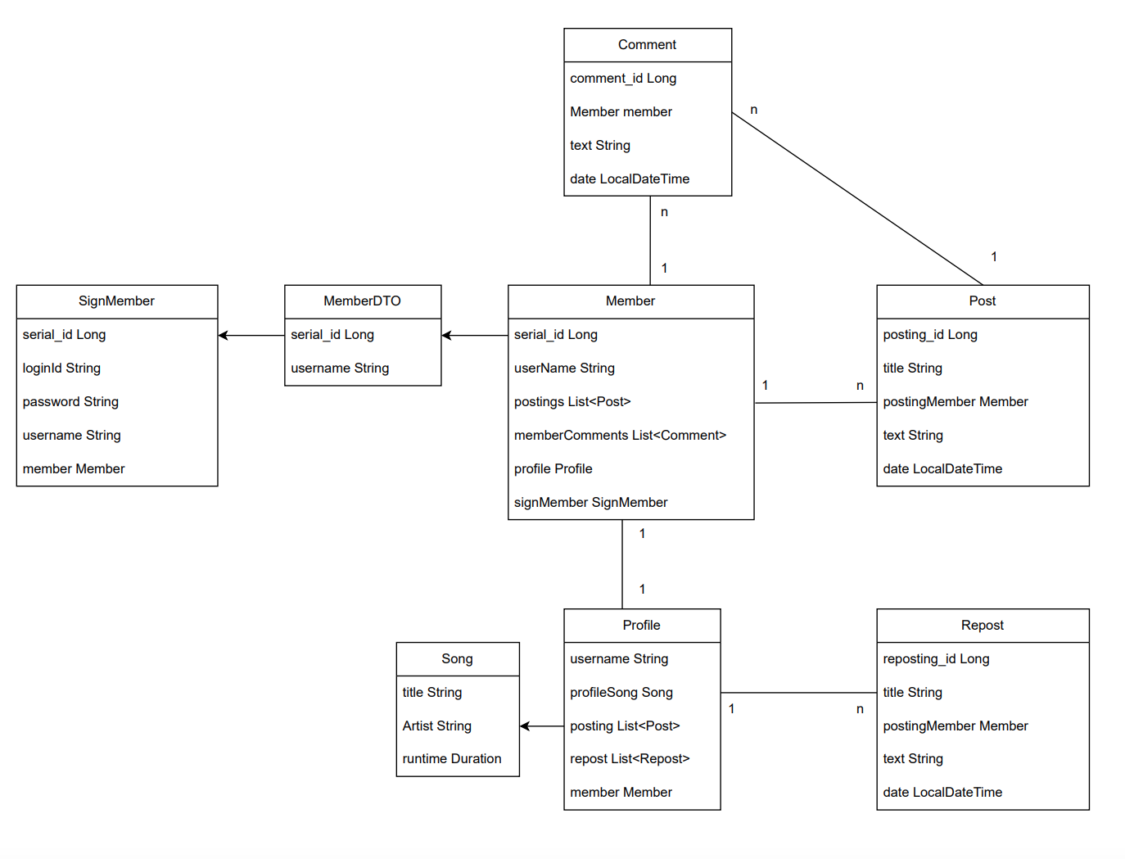

Domain | SignMember
 | Member
 | Post
 | Repost
 | Comment
 | Profile
 | Song

FormData | MemberForm
 | PostForm

UI
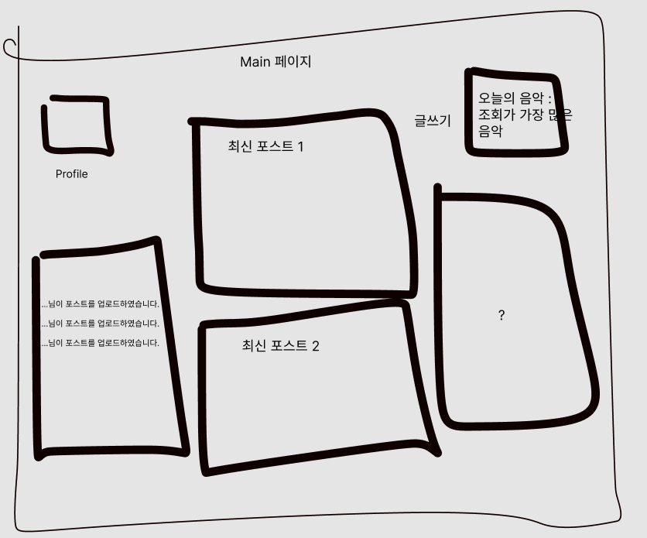
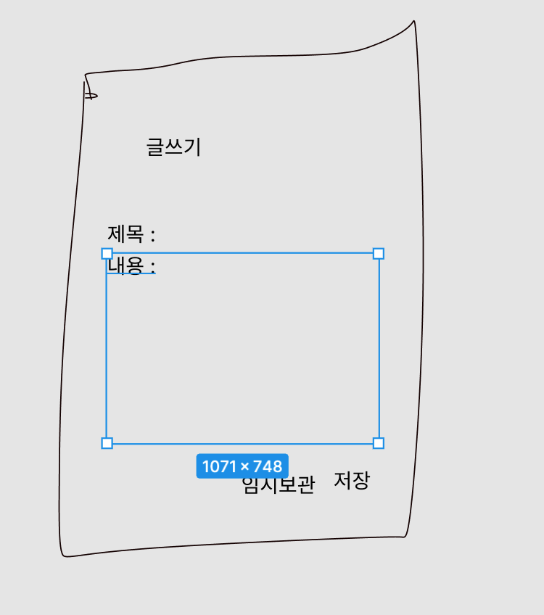
UI 설계
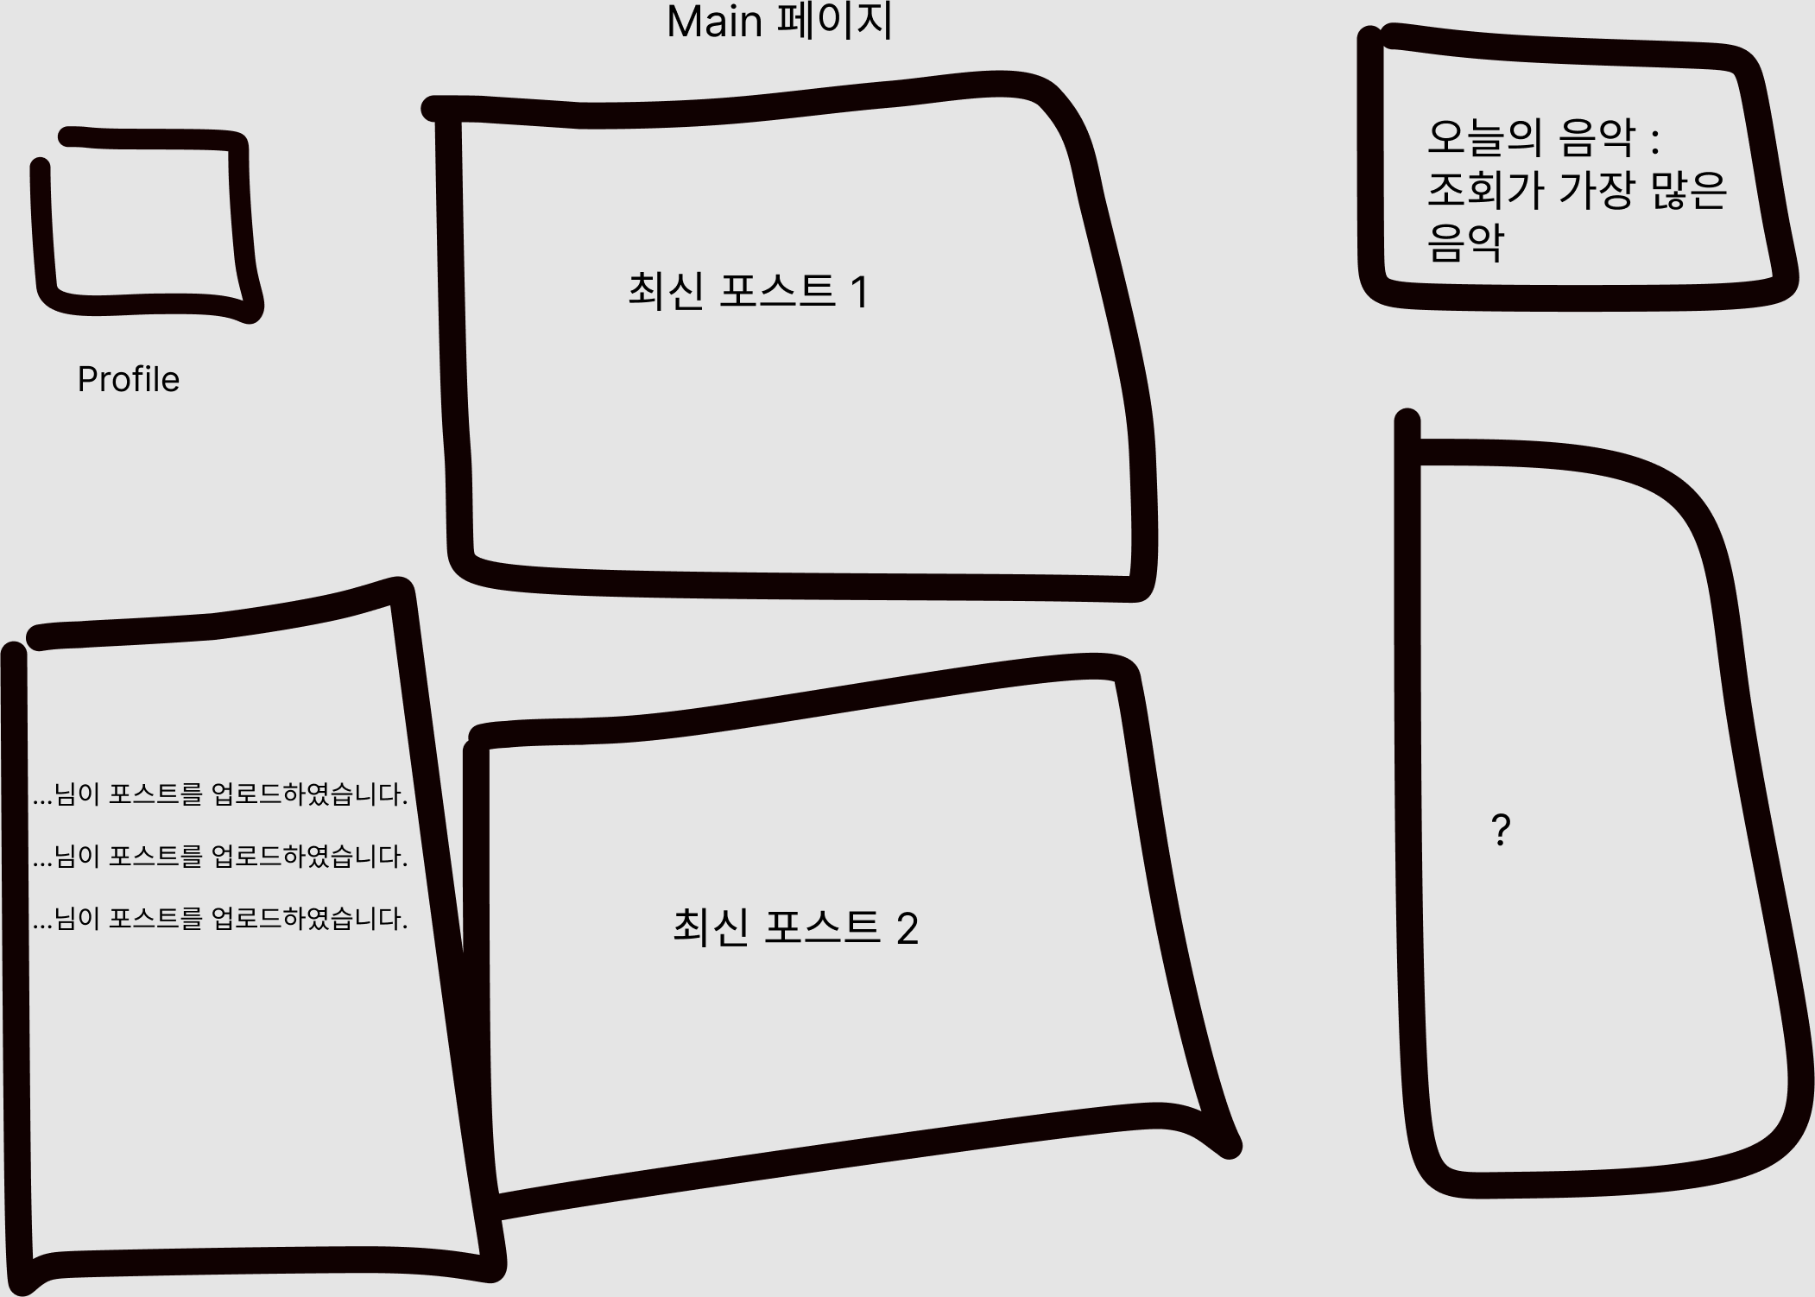

 | 핵심 기능 | SIGN 로직 | 회원가입
 |  |  | 회원탈퇴
 |  |  | 로그인
 |  |  | 로그아웃

 |  | 메인 페이지 | 포스트 CRUD

